Sheet1
OOD |  |  |  |  | １１.プログラム機能設計書 |  |  |  |  |  |  |  |  |  |  |  |  |  |  |  |  |  |  |  |  |  |  | 5/11
システム名： 店舗情報共有システム |  |  |  |  |  |  |  |  |  |  | 機能名：メール送信画面（機能ID:003） |  |  |  |  |  |  |  |  |  |  |  |  | 作成日： 2013/1１/15 |  |  |  | 作成者： 青山直樹

 | 【１－１．概要説明】
 |  |  | ・メールを作成し、送信するためのフォーム。
 |  |  | ・宛先はセレクトボックスの選択により選ぶことが可能。
 |  |  | ・各テキストボックスに内容を記述。
 |  |  | ・戻るボタンを押すとトップ画面に遷移する。

共通メニュー
 | 【１－２．画面レイアウト定義】

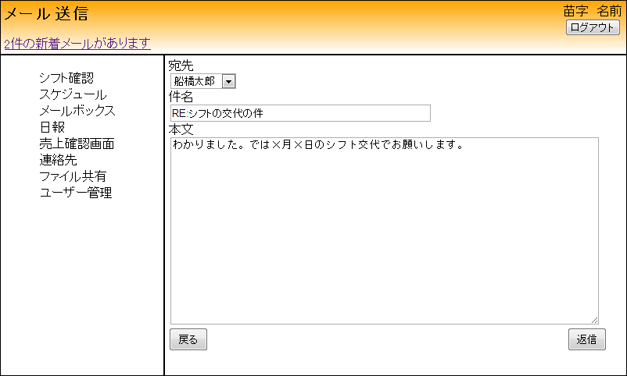

(1)

(2)

(3)

(5)
(4)

 | 【１－３．画面項目定義】
 |  | 番号 | 項目名 |  |  |  |  | 項目名（英字） | 属性 |  | 型 | 桁数 (Byte) | I/O | 必須チェック | 入力制限 |  |  |  | 表示形式 （編集仕様） | DBアクセス | 対応テーブルカラム |  | 詳細
 |  |  |  |  |  |  |  |  |  |  |  |  |  |  | かな | カタカナ | 英字 | 数値
 |  | (1) | 宛先 |  |  |  |  | forAddress | select |  | String | - | I | - | - | - | - | - | - | - | メール,受信ID |  | 宛先を選択する。
 |  | (2) | 件名 |  |  |  |  | title | text |  | String | 20 | I | - | - | - | - | - | 先頭に「RE:」を付加 | - | メール,件名 |  | 件名を入力する。
 |  | (3) | 本文 |  |  |  |  | main | text |  | String | 20 | I | - | - | - | - | - | - | - | メール,本文 |  | 本文を入力する。
 |  | (4) | 送信ボタン |  |  |  |  | send | button |  | - | - | I/O | - | - | - | - | - | - | - | - |  | メールを送信する。
 |  | (5) | 戻るボタン |  |  |  |  | return | button |  | - | - | I/O | - | - | - | - | - | - | - | - |  | メール受信画面に遷移する。

 | 【１－４．入力パラメータ】
 |  | № | ID |  |  |  | 名称 |  |  | 説明
 |  | 1 | title |  |  |  | 件名 |  |  | メールの件名。トップ画面のメール一覧ではこれをタイトルとして一覧で表示される。
 |  | 2 | main |  |  |  | 本文 |  |  | 送信者はmain領域に本文を記述する。
 | 【１－５．イベント詳細定義】
 |  |  |  |  |  |  |  |  |  |  |  |  |  |  |  |  |  |  |  |  |  | ＰＴ実施結果記入欄
 |  | № | イベント／条件 |  |  |  |  |  | 処理内容 |  |  |  |  |  |  |  |  |  |  |  |  | 実施日 |  |  | 結果 | 実施日 | 結果 | 実施日 | 結果
 |  | 1 | 自画面表示時 |  |  |  |  |  | 【トップ画面からの遷移】
 |  |  |  |  |  |  |  |  |  | 1.件名を空白で表示。
 |  |  |  |  |  |  |  |  |  | 2.本文を空白で表示。

 |  |  |  |  |  |  |  |  | 【メール受信画面からの遷移】
 |  |  |  |  |  |  |  |  |  | 1.件名の欄は、受信したメールの件名を引き継ぐ。
 |  |  |  |  |  |  |  |  |  | 2.本文の欄は、受信したメールの本文を引き継ぐ。

 |  | 2 | 送信ボタン押下時 |  |  |  |  |  | 【送信処理】
 |  |  |  |  |  |  |  |  |  | 1.記入した件名、本文を宛先に送信する。
 |  |  |  |  |  |  |  |  | 【トップ画面からの画面遷移】
 |  |  |  |  |  |  |  |  |  | 1.トップ画面に遷移する。
 |  |  |  |  |  |  |  |  | 【メール受信画面からの画面遷移】
 |  |  |  |  |  |  |  |  |  | 1.メール受信画面に遷移する。

 |  | 3 | 戻るボタン押下時 |  |  |  |  |  | 【トップ画面からの画面遷移】
 |  |  |  |  |  |  |  |  |  | 1.トップ画面に遷移する。
 |  |  |  |  |  |  |  |  | 【メール受信画面からの画面遷移】
 |  |  |  |  |  |  |  |  |  | 1.メール受信画面に遷移する。

 | 【１－６．DBアクセス】

 |  |  | (1)宛先選択
 |  |  |  | 取得カラム名
 |  |  |  |  |  | ユーザー情報表,氏名
 |  |  |  | 表示対象テーブル
 |  |  |  |  |  | ユーザー情報表
 |  |  |  | 検索条件
 |  |  |  |  |  | ユーザー情報表,氏名

